Sheet1
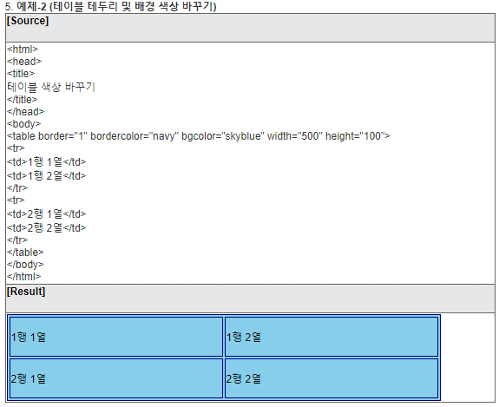
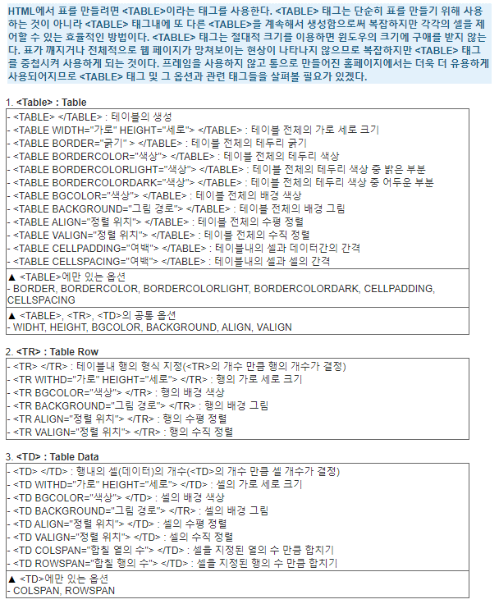
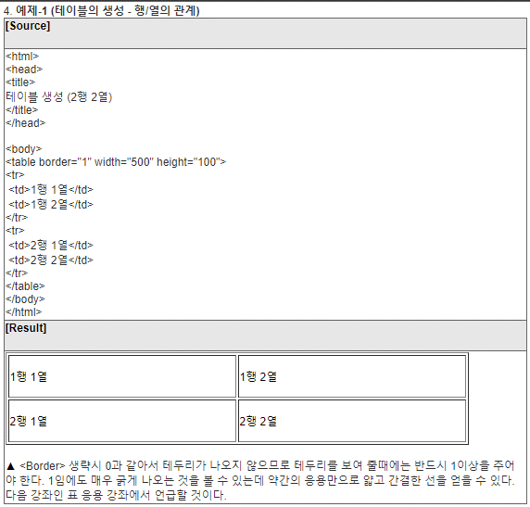
 | <nav> | 줄바꾸기
 | <strong> | bold체
 | <u> | Underline
 | <h1>~<h6> | headline

 | <p>~</p> | 단락 나타내줌. <br>보단 단락 나눠주는 p가 더 낫다. 정보전달로써 // 단 p는 한줄밖에 안띄어지는데, 이 여백을 CSS로 조정해줄 수 있다.
 | <br> | 단락이 아님. 그냥 줄바꿈
 | <img src=""> | src : source image 가져오기 // <img src="web1.jpg" width="100%">
 | 부모,자식 tag

목차 태그 | List -> <li> | <ul> (부모) <li> (자식) li태그는 부모태그는 ul을 가진다. Ul로 감싸줘야 각 list들이 구분된다.
 |  | <ol> : 숫자 <li> 자식을 가진다. Ol : ordered list / Ul : Unordered list

 | <title> | 웹페이지 제목
 | <meta charset="utf-8"> | 한글 써도 안깨지게. Utf-8로 문서를 읽어라 라고 명령

 | <!doctype html> <html> | 관용적 어구. 이 페이지는 html이다
 | <head> <body> | head : 본문내용에 영향을 끼치지 않는 것들을 head로 묶어줌. / body : contents로 나오는 모든 것들을 body로 묶어줌. 약속.

 | <a> | Link <a href="#"> Anchor : 정보의 바다에 닻을 내린다 ref : reference
 |  | <a href="https://www.w3.org/TR/html52/" target="_blank" title="html5 specification">
 |  | target : 새 탭이 열리게 하고싶다 // title : 클릭 전에 무슨 링크인지 알려준다

 | <div></div> | division의 약자로 html문서에서 특정 영역이나 구획을 정의할 때 사용. HTML요소들을 하나로 묶어주어 CSS 로 스타일을 변경하거나, 자바 스크립트로 특정 작업을 수행하기 위한 일종의 컨테이너로 사용

띄어쓰기 | &nbsp &ensp &emsp | 순서대로 간격 커짐
 | <PRE> </PRE> | pre 태그 안에서는 두번 띄어쓰기나 세번 띄어쓰기 모두 그대로 출력됨
 | <XMP> </XMP> | xmp 태그 안에서는 pre 태그역할을 그대로 하면서 <div></div> 등 다른 태그들도 문자로 출력함

표 만들기 | <table><TR><TD> | http://www.webmadang.net/script/script.do?action=read&boardid=3023&page=1&seq=15

Sheet2
